Blad1
Perceel Noord
Naam | Adres | Postcode | Plaats
RWZI Gennep | Veerstraat 2 | 6591 BK | Gennep
RG Mook | Cuycksesteeg | 6585 BZ | Mook
RG Nieuw Bergen | Kerkstraat | 5854 AJ | Bergen
RG Siebengewald | Kan.Geurtsstraat | 5853 BE | Siebengewald
RG Middenlaar | Witte weg | 6587 AM | Middelaar
RG Ottersom | Maaskempseweg | 6591 CG | Ottersum
Rg Gennep | Veerstraat 2 | 6591 BK | Gennep
RG Molenhoek | Rijksweg | 6584 AA | Molenhoek
RG Milsbeek | Bloemenstraat | 6596 DS | Milsbeek
RG Venzelderheide | Kleefsestraat | 6595 NN | Venzelderheide
RG Bergen | Oude kerkstraat | 5854 AB | Bergen

RWZI Meijel | Eerenbeemd 4 | 5768 PC | Meijel

RWZI Panheel | Heggerstraat 10 | 6097 NE | Panheel
RG Beegden | Kruising Oosterweg-Bormweg | 6099 BS | Beegden
RG Heel | Wessemerweg | 6097 NA | Heel

RWZI Roermond | Buggenummerweg 5 | 6041 AH | Roermond
RG Vlodrop | Bondersweg | 6063 NC | Vlodrop
RG Leveroy | Reulisweg | 6092 NH | Leveroy
RG Neer | Hagendoorn 1 | 6086 NJ | Neer
RG Herten | a/d Roode Brug | 6041 LM | Herten
RG Nunhem | Terbetenweg | 6083 AG | Nunhem
RG Swalmen | Schoolberg/Bontestraat | 6071 JV | Swalmen
RG Herkenbosch | Plekhesterweg | 6075 | Herkenbosch
RG Posterholt | Sportlaan | 6065 AJ | Montfort
RG Monfort | Sportlaan | 6065 AJ | Montfort
RG Horn Kemp | Kemp | 6085 GG | Horn
RG Heyhthuysen | Eijkerstokweg | 6093 AT | Heythuysen

RWZI Susteren | Baakhoverweg 47A | 6114 RG | Susteren
RG Echt | Loperweg-Noord | 6101 AE | Echt
RG Roosteren | Onderkampstraat | 6114 EP | Roosteren

RWZI Venlo | Ubroekweg 38A | 5928 NM | Venlo
RG Lommerbergen | Speikerweg | 5953 TT | Lommerbergen
RG Grientsveen | Deurnseweg | 5766 PJ | Griendtsveen
RG America | Schiksedijk | 5966 PC | America
RG Hegelsom | Stationstraat | 5961 HR | Hegelxom
Rg Kronenberg | Americaansestraat | 5976 NE | Kronenberg
RG Lottum | Veerweg | 5973 NS | Lottum
RG Arcen | Maastraat | 5944 CA | Arcen
RG Reuver | Klaashofweg | 5953 JH | Reuver
RG Sevenum | het Vondere | 5975 BA | Sevenum
RG Grubbevorst | Kerkstraat | 5971 CE | Grubbevorst
RG Belfeld | t Oude Veerpad | 5951 CG | Belfeld
RG Helden | Stogger | 5988 AD | Helden
RG Horst | Vondersestraat | 5961 JR | Horst
RG Lomm | Kapelstraat | 5943 AG | Lomm
RG Velden | Vorstweg | 5941 NT | Velden

RWZI Venray | Metaalweg 3 | 5804 CG | Venray
RG Wanssum | De Kooy | 5861 EH | Wanssum
RG Wellerlooi | o/d Heuvel | 5856 AJ | Wellerlooi
RG Broekhuizenvorst | Broekhuizerweg | 5871 AA | Broekhuizenvorst
RG Swolgen | Donkstraat | 5866 BR | Swolgen
RG Oostrum | Mgr. Hanssenstraat | 5807 BA | Oostrum

RWZI Weert | Graafschap Hornelaan 199 | 6001 AC | Weert
RG Ell | Swartbroekstraat | 6011 RA | Ell
RG Swartbroek | Swartbroek | zijstraatje Ittervoortseweg (zie afbeelding) | Swartbroek
RG Altweerterheide | Bochholterweg | 6006 TR | Altweerterheide
RG Stramproy | Vloedmolenweg | 6039 RX | Stramproy
RG Eind | Hoevenpad | 6034 RB | Nederweert
RG Ospel | Klaarstraat | 6035 AB | Ospel
RG Budschop | Ospelseweg | 6031 AK | Budschap

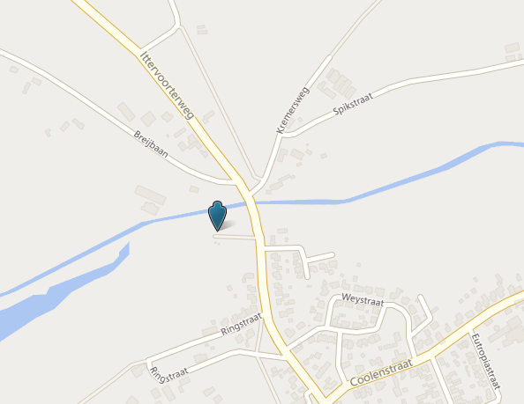

RG Swartbroek : zie ook plattegrond --->

